Hoja2
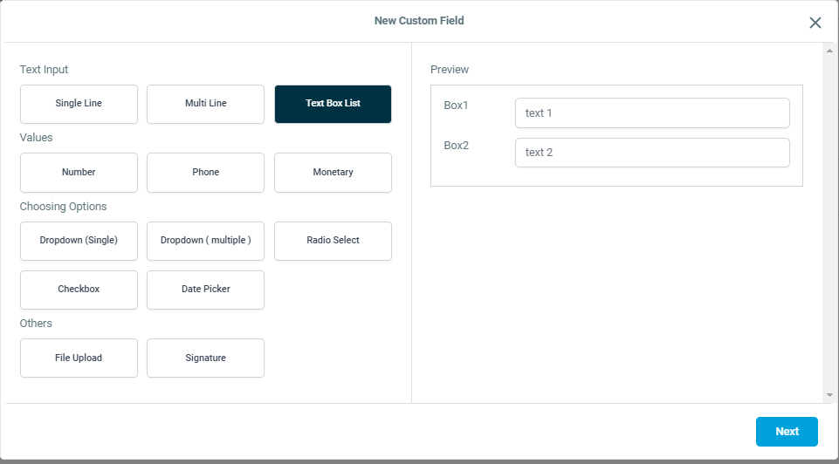
CONTRATO (FOLIO) | CF numerico | {{ contact.folio }}
$$ (FECHA) | no
ARRENDADOR | no
total | no
impuesto | no
$ | no
DOMICILIO ARRENDADOR | default name | {{ contact.first_name }}
NUMERO CONTACTO ARRENDADOR | default phone | {{ contact.phone }}
Correo electornico | default default
NUMERO CONTANTO ARRENDADOR 2 | cf phone
DOMICILIO INMUEBLE | default address | {{ contact.postal_code }} | {{ contact.address1 }} | {{ contact.country }}
ARRENDATARIO | cf texto corto
NUMERO CONTACTO ARRENDATARIO | cf phone
FIADOR | cf texto corto
DOMICILIO DEL FIADOR | cf text box on Calle, Colonia, Municipio, estado , codigo postal
telefono Fiador | cf phone
MONTO RENTA | cf monetario
SE PAGA APARTIR DEL DIA | cf numerico
BANCO | cf texto corto
Numero de cuenta - Tarjeta / CLABE | cf numerico
Nombre titular cuenta | cf texto corto
FECHA firma CONTRATO ARRENDAMIENTO | cf FECHA
FECHA ARRENDAMIENTO INICIO | cf FECHA
VIGENCIA ARRENDAMIENTO | cf TEXTo corto
FECHA ARRENDAMIENTO TERMINO | cf FECHA
VIGENCIA GJI | cf FECHA
COBERTURA | cf DROP DOWN SINGLE | GJI Esencial, GJI PLus
MONTO OPERACIÓN | cf MONETARIO
MONTO EN LETRA | cf TEXTo corto
COMISION | cf MONETARIO
ASESOR | cf TEXTo corto
INMOBILIARIA | cf TEXTo corto
COMENTARIOS INTERNOS | cf texto largo
VALOR PAGARE | cf MONETARIO

